1.치수+외관 Data&Image 사양
DEFECT_ABSOLUTE_IMG_X
DEFECT_ABSOLUTE_IMG_Y
.000
.000
항목 | 검사 데이터 사양 |  |  |  |  |  | 검사 이미지 사양
1) 파일 저장경로 | 1) OK IMG : D:\DAT\Vision Type\IMG\INSP\OK\yyyymm\dd\hh\LotID\ 2) NG IMG : D:\DAT\Vision Type\IMG\INSP\NG\yyyymm\dd\hh\LotID\ 3) 검사 데이터 : D:\DAT\Vision Type\JSON\INSP\yyyymm\dd\hh\LotID\ 4) 검사 Para : D:\DAT\Vision Type\JSON\PARAM\ -> SPEC_PARA는 이쪽규칙을 사용할것!!!, Vision Type은 4번 Tab참고 바람 5) 검사 Alarm : D:\DAT\Vision Type\JSON\ALARM\yyyymm\ 6) 검사 Status : D:\DAT\Vision Type\JSON\STATUS\yyyymm\ - LOT_ID : 검사 Lot ID(정보가 없는 경우 NA 기입) ※ 시간대 : 00~23 (23 = 23:00:00~23:59:59.999) |  |  |  |  |  | 1) OK IMG : D:\DAT\Vision Type\IMG\INSP\OK\yyyymm\dd\hh\LotID\ 2) NG IMG : D:\DAT\Vision Type\IMG\INSP\NG\yyyymm\dd\hh\LotID\ 3) 검사 데이터 : D:\DAT\Vision Type\JSON\INSP\yyyymm\dd\hh\LotID\ 4) 검사 Para : D:\DAT\Vision Type\JSON\PARAM\ 5) 검사 Alarm : D:\DAT\Vision Type\JSON\ALARM\yyyymm\ 6) 검사 Status : D:\DAT\Vision Type\JSON\STATUS\yyyymm\ - LOT_ID : 검사 Lot ID(정보가 없는 경우 NA 기입) ※ 시간대 : 00~23 (23 = 23:00:00~23:59:59.999) ※이미지 파일명에 판정결과(이미지판정결과, 최종판정결과)중 OK가 있으면 OK폴더에 저장
2) 파일명 생성 Rule | 1) 검사 데이터 : 검사기종류_검사시간_LineNumber-MachineNumber_EqpID_LotID_CellID_판정결과(OK/NG) 2) 검사 파라미터 : yyyymmddhhmisssss_PARAM 3) 검사 Alarm : yyyymmddhhmisssss_ALARM 4) 검사 Status : yyyymmddhhmisssss_STATUS ※ 해당 경로는 조립검사기 Local에만 한하여 정의하며, 상위 데이터 전송은 Agent가 상기의 파일명을 인식하여 MSG로 전송 |  |  |  |  |  | ※ 전체IMG(70%압축 ->손실이 30%, JPG) ①검사기종류_②파일생성시간_③설비ID_④RECIPE_ID_⑤LOT_ID_⑥Cell ID_⑦카메라 위치_⑧카메라 번호_⑨스크린 번호_⑩검사위치_⑮ 이미지판정결과_⑫ 최종판정결과 [1장 Image 당 1개 Cell 정보 생성할 경우] Ex) LAMI-FINAL_20200813113650800_A1ALAM001_ACF1015I-B1_ABJEDBD123_RTELDA8255_TOP_1_2_TAB_NG_NG.JPG [1장 Image 당 2개 Cell 정보 생성할 경우] ※ 중복 발생되는 항목은 Front, Rear 순으로 기입이 된다. Ex) LAMI-FINAL_20200813113650800_A1ALAM001_ACF1015I-B1_ABJEDBD123_RTELDA8255,RTELDA8256_TOP_1_2_TAB_OK,NG_OK,NG.JPG ※고속 라미공정에 카메라가 2개소 있는 라인에 해당 [2장 Image 당 1개 Cell 정보 생성할 경우] IQ 정보 : 각 Image 별 생성, 치수 좌표정보 : 1번 Image 는 START 정보만, 2번 Image는 END 정보만 기입한다. (Long Cell의 경우) Ex) LAMI-FINAL_20200813113650800_A1ALAM001_ACF1015I-B1_ABJEDBD123_RTELDA8255_TOP_1_1_TAB_OK_NG.JPG ※ Crop IMG (크기는 해당 불량이 식별이되는 수준으로 Crop될 것.) ①검사기종류_②파일생성시간_③설비ID_④RECIPE_ID_⑤LOT_ID_⑥Cell ID_⑦카메라 위치_⑧카메라 번호_⑨스크린 번호_⑩검사위치_⑪최종판정결과_⑫불량명_⑬불량좌표X_⑭불량좌표Y.JPG Ex.LAMI-FINAL_20200813113650080_A1ALAM010_ACF1015I-B1__ABJEDBD123_RTELDA8255_TOP_1_2_TAB-A_NG_CRACK_121.000_423.000.JPG - 검사시간 : Millisecond까지 반영 ex) 20200813113650800 - EQUIPMENT_ID : MMD기준 설비ID 기입 - VISION_TYPE : "4.Vision Type"시트 참고 - RECIPE_ID : 검사 Recipe (제거) - CAMERA_LOCATION : Camera 위치(TOP, BTM) - CAMERA_NUMBER : Camera Number(상부 또는 하부 카메라 n개인 경우) - SCREEN_NUMBER : Screen Number(해당 카메라 찍은 이미지 순서 - 이미지가 총 2장이 생성되었으면 1은 첫번째, 2는 두번째 이미지) - LOT_ID : 검사 Lot ID(정보가 없는 경우 NA 기입) - CELL_ID : Cell 추적 ID(Cell ID 정보 없으면 NA 기입) - CELL_FINAL_JUDGE : 판정 결과 - DIMENSION_REASON_MAIN : 치수 대표 불량명, 첫번째 검출 항목(제거) |  |  |  |  |  |  |  | 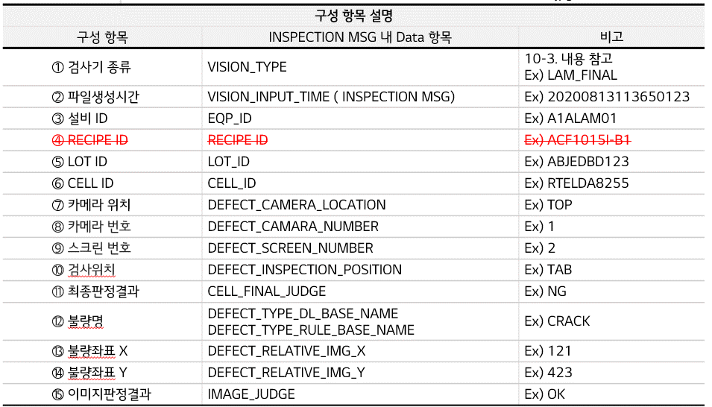
3) 파일Type 및 Data Format | *.JSON 파일로 생성함. - Data Format은 '2. Data 표준화' Sheet 참조
4) 파일생성 단위 및 주기 | - Cell ID 1개 검사 시, 1개 파일 생성 |  |  |  |  |  | - Original Image : Cell 1개당 7개 이미지 (Tape(+) 2개, Tape(-) 2개, Lead 3개)
5) (검사PC-> DFS) Data I/F 방안 및 주기 | - Data I/F 방안 1안) 검사기 직접전송 : 검사PC->DFS(Defect File Server)로 Direct I/F 2안) IoT Agent : IoT 플랫폼 구축되어 있을 시, IoT Agent로 I/F 3안) Agent 개발 : 별도 개발된 Agent로 I/F - Data I/F 주기 : Event 발생 시
6) 파일 삭제주기 | -. 상위 데이터 전송 Local 드라이브를 별도로 지정하여 해당 데이터 생성은 검사기업체가 주관한다. 또한 해당 PJT의 데이터 삭제 주관은 검사 Agent 업체가 주관을 하며, 기존의 남기는 데이터 주관은 검사업체 Agent 업체가 주관을 한다.

※ 파일 저장/삭제 규칙 도식화 |  |  |  |  |  |  |  |  |  |  |  |  |  | ※ 작업 관리자 내의 실행 파일 명칭 (실행프로그램 명칭 : UbiAgent_EQP_INSP_ID)
기존 데이터 저장
(csv, IMG etc.)
3개월 후 삭제
(주체:검사기)
Normal CASE
검사 완료

검사 완료
(json, IMG)
전송 완료 후 삭제
(주체: Agent)

Normal CASE
 |  |  |  |  |  |  |  |  |  |  |  |  |  |  | ※ 실행 파일 | ※ Program 실행시 ui
Abnormal CASE
전송 실패시 임시보관
(json, IMG)
KOR : "실시간 검사정보 통합 모니터링 Agent 미실행으로 인해 SPC+에 미보고 된 데이터가 누적이 되고 있습니다. PC 정지가 발생이 될 수 있으니, 바탕화면에 있는 UbiAgent.exe를 실행해 주십시오"
ENG : Due to the non-execution of the real-time inspection information monitoring agent, the unreported data to SPC+ is accumulating. If you do not run UbiAgent.exe, the PC may hang, so please run it from the desktop.
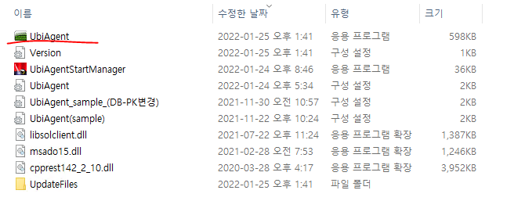
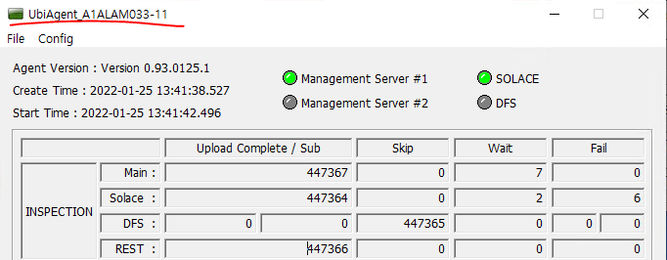
재전송 성공시 삭제
(json, IMG)

※ Local에서의 보관기한은
권장은 7일
Agent Program 미실행 시 UI상 Alarm 발생 될 것

※ 업체별 대상 저장공간
 |  |  |  |  |  |  |  |  |  | 대상 저장공간
ESWA 조립공정 PC 교체 대상 검사기 Disk 정보
업체 | PC | SSD |  |  | SSD |  |  | HDD |  |  | HDD |  |  | 비고
 |  | 용량(TB) | 타입 | 용도 | 용량(TB) | 타입 | 용도 | 용량(TB) | 타입 | 용도 | 용량(TB) | 타입 | 용도
IVW | 기존PC | 0.5TB | SATA | 윈도우 | 0.5TB | SATA | SW P/G | 6TB | SATA3 | 이미지저장
 | 신규PC | 0.5TB | SATA | 윈도우 | 0.5TB | SATA | SW P/G | 16TB | SATA3 | 이미지저장 | 6TB | SATA3 | 이미지 저장
브이원텍 | 기존PC | 512GB | SATA3 | OS동작 |  |  |  | 14TB | SATA3 | SW/이미지 저장 | 14TB | SATA3 | 이미지 저장
 | 신규PC | 512GB | SATA3 | OS동작 | 512GB | SATA3 | 검사모니터링 이미지 전송 | 14TB | SATA3 | SW/이미지 저장 | 14TB | SATA3 | 이미지 저장
브이텐 | 기존PC | 512GB | SATA3 | OS동작 |  |  |  | 14TB | SATA3 | SW/이미지 저장 | 14TB | SATA3 | 이미지 저장
 | 신규PC | 512 GB | SATA3 | OS / SW | 1 TB | SATA3 | SW | 14 TB | SATA3 | Image 저장 | 14 TB | SATA3 | 이미지 저장 | 기납품PC는 다른 업체에서 진행하여 기존 PC정보 미작성
비주얼테크 | 기존PC | 128GB | SATA2 | SW P/G |  |  |  | 2TB | SATA2 | 이미지 저장
 | 신규PC | 240GB | SATA2 | SW P/G |  |  |  | 2TB | SATA2 | 이미지 저장
신룡 | 기존PC | 256GB | SATA6 | SW P/G | 256GB | SATA6 | SW P/G | 8TB | SATA | 이미지 저장 |  |  |  | PKG
 | 신규PC | 256GB | SATA6 | SW P/G | 256GB | SATA6 | SW P/G | 8TB | SATA | 이미지 저장
 | 기존PC | 256GB | SATA6 | SW P/G | 256GB | SATA6 | SW P/G | 10TB | SATA | 이미지 저장 |  |  |  | L&S
 | 신규PC | 512GB | SATA6 | SW P/G | 512GB | SATA6 | SW P/G | 16TB | SATA | 이미지 저장

검사결과(외관)_M
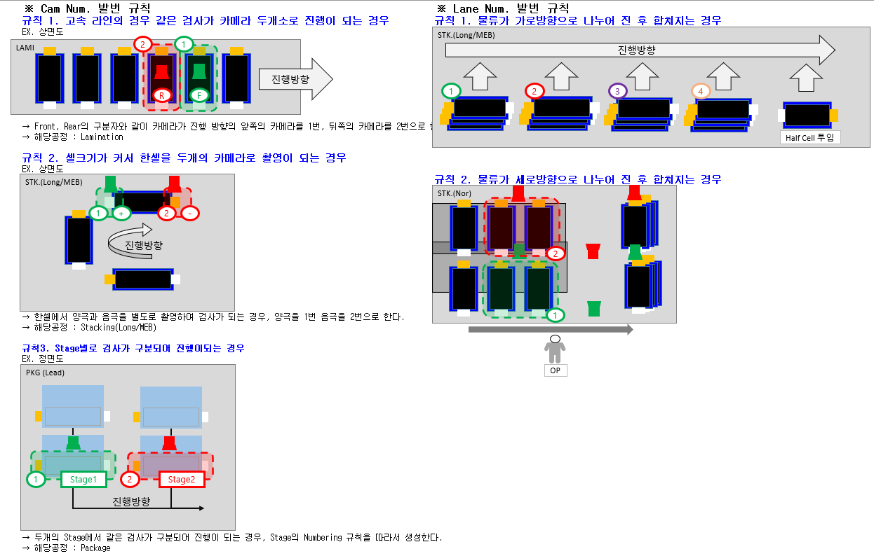
 | Category |  |  |  | 번호 | 생성주기 | M | P | Direction | 대상 공정
 | INSP(외관) |  |  |  |  | 한 개 Cell 기준 |  |  | E -> H | NTC/LAM/FOL/STK/PKG
 | Description | 구분 | Group | 배열 |  | 항목 |  |  | Description | Format | 비고 | 필수 | LG회의내용 | 작성 내용
 |  | SYS | - | N | 1 | TXN_ID | 1 |  | Message 고유 번호 |  |  | N | "" 의 NULL로 보고하면 됨 | ""
 |  |  |  |  | 2 | inDTName | 1 |  | In Dataset(송신메시지) | IN_DATA |  | Y |  | "IN_DATA"
 |  |  |  |  | 3 | outDTName | 1 |  | Out Dataset (응답메시지) |  |  | N |  | ""
 |  |  |  |  | 4 | actID | 1 |  | Action ID (Message Name) | INSPECTION |  | Y |  | "INSPECTION"
 |  |  |  | Y |  | refDS | 1 |  | Reference Dataset: |  |  | Y
 |  |  |  |  | 5 |  |  |  | - KEY:VALUE
 |  | HEAD | IN_DATA | N | 6 | CATEGORY | 0 |  | Message 종류 | INSP |  | Y |  | "INSP"
 |  |  |  |  | 7 | VISION_INPUT_TIME | 1 |  | Trigger 받은 시간 | 10-5 참조 | YYYY(연) + MM(월) + DD일 + HH(시) + MM(분) + SS(초) + MMM(밀리초) Ex) 20210820183126979 |  |  | "20230403090002757"
 |  |  |  |  | 8 | VISION_OUTPUT_TIME | 1 |  | 판정결과 PLC로 전달하는 시간 | 10-5 참조 | YYYY(연) + MM(월) + DD일 + HH(시) + MM(분) + SS(초) + MMM(밀리초) Ex) 20210820183126979 |  |  | "20230403090002974"
0 |  |  |  |  | 9 | INSP_TACTTIME | 1 |  | Trigger 받은 시간부터 판정결과 PLC로 전달하는 시간까지의 시간(2번항목 - 1번항목) | 소수점 3자리 | 소수점 3째자리 |  |  | "100.217"
 |  |  |  |  | 10 | INSP_PROCESSING_TIME | 1 |  | 검사 시간(Grab + 처리) - (상, 하, Area) | 소수점 3자리 | 소수점 3째자리 |  |  | "4.776"
 |  |  |  |  | 11 | RECIPE_ID | 1 |  | 검사 Recipe | Ex) ACHP2005I-A1 | UI 內 Recipe(통일 필요) |  |  | "default"
 |  |  |  |  | 12 | NG_OUT | 1 |  | NG배출 Cell 대상 여부(PLC에서 받아서 기입) | Y,N | Y, N |  | "N" 으로 보고바람 | "N"
 |  |  |  |  | 13 | EQP_ID | 1 |  | MMD기준 설비ID 기입 | 10-4 참조 | 장비ID 정의문서 참고(추후 추가) |  | >설비 ID는 LG(조준열선임)에서 보내줄것임 ->표로된것 LG에서받을것 | "W1ASTKM01"
 |  |  |  |  | 14 | EQP_INSP_ID | 1 |  | 검사기ID | 추후 정의 | 추후 정의 |  | >설비 ID는 LG(조준열선임)에서 보내줄것임->표로된것 LG에서 받을것 | "W1ASTKM01-02"
 |  |  |  |  | 15 | PROCESS_GROUP | 1 |  | 해당 검사기의 공정 구분 | ASSEMBLY | ASSEMBLY |  |  | "ASSEMBLY"
 |  |  |  |  | 16 | PROCESS_NAME | 1 |  | 조립공정(노칭, 라미, 스택, 폴딩, 패키지) | NTC | 검사정보 통신사양정의 공정(약어) 참고 |  |  | "NTC"
 |  |  |  |  | 17 | LINE_NUMBER | 1 |  | 검사 호기 Line | 1,2,3…N | 1,2,3...N |  | >LG에서 정보적힌 파일 받아서 기입 | "10"
[구성1]
 |  |  |  |  | 18 | MACHINE_NUMBER | 1 |  | 검사 호기 정보 | 1,2,3…N | 1,2,3...N |  | >설비마다 Machine Number가 있어 LG에서 정보적힌 파일 받아서 기입하면 됨 | "1"
 |  |  |  |  | 19 | LANE_NUMBER | 1 |  | 검사 Lane 정보 ("5. CAM NUM 규칙" Sheet 참고) | 1,2,3…N | 1,2,3...N |  | default : 1 로 하면됨 | "1"
 |  |  |  |  | 20 | VISION_TYPE | 1 |  | NTC : INTEGRATION LAMI : LAMI-FINAL/ HABCHI/ HALF-CELL/ THICKNESS FOL : GAP/ TAB/ SEPA/ SEALING-TOP, SEALING-BACK STK : MONO-ALIGN/ MONO-SEPA/ MONO-STACK/ HALF-ALIGN/ HALF-SEPA/HALF-STACK /TOP-BACK-APPEARANCE/ 4SIDE-APPEARANCE | FOIL-EXP | "4.vision Type" Sheet Code 참고 |  |  | "FOIL-EXP"
 |  |  |  |  | 21 | PROCESS_DIRECTION | 1 |  | 물류 진행방향 | LEFT, RIGHT | LEFT, RIGHT |  | ->OP기준 오른쪽으로 가면 RIGHT 로 기입하면됨 | "RIGHT"
 |  |  |  |  | 22 | LOT_ID | 1 | 1 | 검사 Lot ID | 0-2 참조 | 검사정보 통신사양정의 참조 |  | ->PLC에서 받을것.못 받으면 NA로 보고->제조지능화T(김준범선임:010-5793-5710)확인必 | "2022102518" or "NA"
 |  |  |  |  | 23 | CELL_ID | 1 | 1 | Cell 추적 PLC에서 받은 ID (VIRTUAL_CELL_ID와 동일값 작성) | 0-2 참조 | 검사정보 통신사양정의 참조 |  | >PLC에서 받을것.못 받으면 NA로 보고->제조지능화T(김준범선임:010-5793-5710)확인必 | "N181528638" or "NA"
 |  |  |  |  | 24 | CELL_COUNT_NO | 1 |  | 검사기 생성 셀 카운트 번호(자정을 기준으로 초기화한다) | 0-2 참조 | 1, 2, 3,…..N / 검사정보 통신사양정의 참고 |  | >자정기준으로 Reset하여 Tab찍을때마다(?) 계속 counting하면 됨 | "10"
 |  |  |  |  | 25 | VIRTUAL_CELL_ID | 1 | 1 | Cell 추적 PLC에서 받은 ID (CELL_ID와 동일값 작성) | 0-3 참조 | 검사정보 통신사양정의 참조 |  | >PLC에서 받을것.못 받으면 NA로 보고->제조지능화T(김준범선임:010-5793-5710)확인必 | "N181528638" or "NA"
 |  |  |  |  | 26 | CELL_FINAL_JUDGE | 1 |  | 판정 결과 | NG, OK | OK, NG |  | >외관불량이 1개라도 있으면 무조건 NG임 | "NG"
 |  | DETAIL | IQ_INFO | Y | 27 | IQ_CAMERA_LOCATION | 1 |  | Camera 위치(Top, Bottom) | TOP,BTM | TOP,BTM | Y |  | "TOP"
 |  |  |  |  | 28 | IQ_CAMERA_NUMBER | 1 |  | Camera Number(상부 또는 하부 카메라 n개인 경우) ("5. CAM NUM 규칙" Sheet 참고 | 1,2,3...N | 1,2,3...N | Y | >Tab이 보이는 카메라는 1번, Tab이 없으면 2번 | "1" or "2"
 |  |  |  |  | 29 | IQ_SCREEN_NUMBER | 1 |  | 1개 Camera에서 2장 Image 생성시 구분 인자. | 1,2,3...N | 1,2,3...N | Y | default : 1 로 보고하면 됨 | "1"
 |  |  |  |  | 30 | IQ_CELL_POSITION | 0 |  | Front/ Rear (1장 Image에 Cell 2EA 있을 경우 생성) | FRONT, REAR | FRONT, REAR | N | 항목삭제해도 된다고 함 | ->항목삭제
 |  |  |  |  | 31 | IQ_SCREEN_IMAGE_SIZE_X | 1 |  | 카메라 취득영상의 X Size [pxl] | Ex) 30 | 정수값(소수점X) | Y |  | "1024"
 |  |  |  |  | 32 | IQ_SCREEN_IMAGE_SIZE_Y | 1 |  | 카메라 취득영상의 Y Size [pxl] | Ex) 40 | 정수값(소수점X) | Y |  | "768"
 |  |  |  |  | 33 | IQ_FOCUS_VALUE | 1 |  | 해당 Cell의 Image Focus Value | 소수점 3자리 | 소수점 3째자리 | Y |  | "0.000"
 |  |  |  |  | 34 | IQ_BRIGHT_VALUE | 1 |  | 해당 Cell의 기준 Image Bright Value | 소수점 3자리 | 소수점 3째자리 | Y |  | "0.000"
 |  |  |  |  | 35 | IQ_RESOL_X_VALUE | 1 |  | 해당 Cell의 Image 해상도 x축 Value [um] | 소수점 3자리 | 소수점 3째자리 | Y |  | "0.079"
 |  |  |  |  | 36 | IQ_RESOL_Y_VALUE | 1 |  | 해당 Cell의 Image 해상도 y축 Value [um] | 소수점 3자리 | 소수점 3째자리 | Y |  | "0.082"
 |  |  |  |  | 37 | IQ_CAM_ANGLE_VALUE | 1 |  | 해당 Cell의 Image 직진도 Value | 소수점 3자리 | 소수점 3째자리 | Y |  | "0.000"
 |  |  |  |  | 38 | IQ_CAMERA_GAIN | 1 |  | 카메라 Gain value | 소수점 3자리 | 소수점 3째자리 | Y |  | "1.000"
 |  |  |  |  | 39 | IQ_EXPOSURE_TIME | 1 |  | Exposure Time value [ms] | 소수점 3자리 | 소수점 3째자리 | Y |  | "100.000"
 |  |  |  |  | 40 | IMAGE_JUDGE | 1 |  | Image 판정결과 | OK,NG | OK, NG | Y | ->외관불량이 1개라도 있으면 무조건 NG임 | "NG"
 |  |  |  |  | 41 | IMAGE_FILE_NAME | 1 |  | Original Image 파일명 | “4.Image 참조” | 검사정보 통신사양정의 참고 | Y | >파일이름은 "1.치수+외관 Data&Image 사양"의 파일이름 규칙에 따라서 작성 후 파일명 기록할것 | "FOIL-EXP_20230403090002974_A1ANTC203_ECCCF41122_NA_TOP_1_1_OK_OK.jpg"
 |  |  | TAPE_INFO | N | 42 | APPEARANCE_JUDGE_RESULT | 1 |  | 외관 판정 결과 OK/NG/DLNG여부 | NG, OK | OK, NG, DLNG | Y | ->외관불량이 1개라도 있으면 무조건 NG임 | "NG"
 |  |  |  |  | 43 | TOTAL_APPEARANCE_NG_COUNT | 1 |  | 해당 Cell의 외관 NG 개수 | 0,1,2…N | 0,1,2,3...N |  | >외관불량이 몇 개가 나왔는가? | "2"
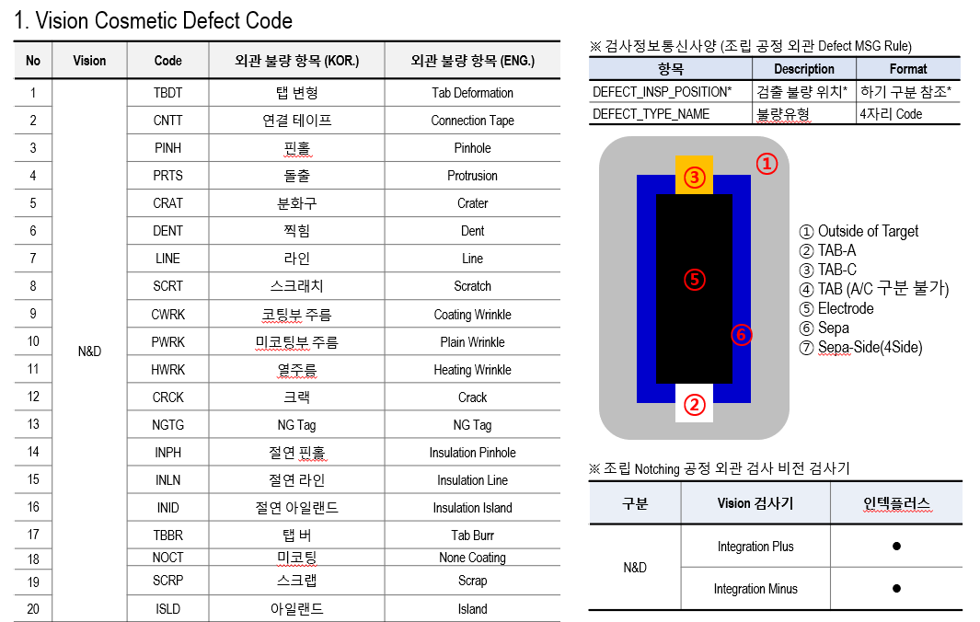
 |  |  |  |  | 44 | APPEARANCE_REASON_ALL | 1 |  | 외관 불량명 전체 기입(csv파일 저장시 세미콜론 ' ; ' 으로 불량명 구분) (개수제한X, 중복항목은 1회만 기입) | "PINHOLE","LINE","ISLAND" | 외관불량 없을 경우 Null, ["불량명1","불량명2",…] |  | >Vision 검사기 외관 불량 항목 표준화_Rev1.7(NG-MARK수정).pptx문서 참고, 나온 불량명 전부를 콤마로 구분하여 보고해야 함 | "PINH","INPH"
 |  |  |  |  | 45 | APPEARANCE_REASON_ALL_REAL | 1 |  | 현업에서 통용된 되는 외관 불량명 전체 기입(csv파일 저장시 세미콜론 ' ; ' 으로 불량명 구분) (개수제한X, 중복항목은 1회만 기입) |  |  |  | >Vision 검사기 외관 불량 항목 표준화_Rev1.7(NG-MARK수정).pptx문서 참고, 나온 불량명 전부를 콤마로 구분하여 보고해야 함 | "Pinhole","Insulation Pinhole" -
 |  |  |  |  | 46 | APPEARANCE_REASON_MAIN | 1 |  | 외관 대표 불량명(우선순위 대표 불량명 없을시 첫번째 검출 항목) | "PINHOLE","LINE","ISLAND" | 외관불량 없을 경우 Null |  |  | "PINH"
 |  |  |  |  | 47 | APPEARANCE_REASON_MAIN_REAL | 1 |  | 해당 셀의 대표불량명을 실제 통용되는 명칭으로 기입 |  |  |  |  | "Pinhole"
 |  |  | DEFECT_INFO |  | 48 | DEFECT_INDEX | 1 |  | 총 Defect 중 해당 Defect의 순서 | 1,2,3…N | 1,2,3...N | Y | >불량이 발생된 수 만큼 작성이 되어야 하는 가변항목임 | "1"
 |  |  |  |  | 49 | DEFECT_DL_CLASS | 0 |  | Deep Learning Class | Ex) 99 | EX) 99 | N | 항목삭제해도 된다고 함 | ->항목삭제
 |  |  |  | Y | 50 | DEFECT_DL_SCORE | 0 |  | Deep Learning 매칭률 점수 | 소수점 3자리 | 소수점 3째자리 | N | 항목삭제해도 된다고 함 | ->항목삭제
 |  |  |  |  | 51 | DEFECT_TYPE_DL_BASE_NAME | 0 |  | Deep Learning Base Defect Type | Ex) PARTICLE | EX) PARTICLE, 이미지파일명에 사용될 수 있어 Value에 "_"사용금지 | N | 항목삭제해도 된다고 함 | ->항목삭제
 |  |  |  |  | 52 | DEFECT_TYPE_RULE_BASE_NAME | 1 |  | Rule Base Defect Type(불량명 기입) → 통일화된 외관 불량명 기입 | Ex) CRATER… | EX) CRATER.., 이미지파일명에 사용될 수 있어 Value에 "_"사용금지 | Y | >Vision 검사기 외관 불량 항목 표준화_Rev1.7(NG-MARK수정).pptx문서 참고, 나온 불량명 전부를 콤마로 구분하여 보고해야 함 | "PINH"
 |  |  |  |  | 53 | DEFECT_TYPE_DL_BASE_NAME_REAL | 0 |  | 해당 불량의 실제 명칭 기입 | 상동 |  |  | 항목삭제해도 된다고 함 | ->항목삭제
 |  |  |  |  | 54 | DEFECT_TYPE_RULE_BASE_NAME_REAL | 1 |  | 해당 불량의 실제 명칭 기입 | 상동 |  | Y | >Vision 검사기 외관 불량 항목 표준화_Rev1.7(NG-MARK수정).pptx문서 참고, 나온 불량명 전부를 콤마로 구분하여 보고해야 함 | "Pinhole:
 |  |  |  |  | 55 | DEFECT_CAMERA_TYPE | 1 |  | 카메라 종류_BarType, LineScan, Mono Area, Color Area | Ex) AREA, LINE | EX) AREA, LINE, | Y |  | "LINE"
 |  |  |  |  | 56 | DEFECT_CAMERA_LOCATION | 1 |  | 카메라 위치_Top, Bottom, Side | TOP, BTM, SIDE | TOP,BTM, SIDE | Y | Top만 | "TOP"
 |  |  |  |  | 57 | DEFECT_CAMERA_NUMBER | 1 |  | Camera Number(상부 또는 하부 카메라 n개인 경우) ("5. CAM NUM 규칙" Sheet 참고) | 1,2,3…N | 1,2,3...N | Y | >Tab이 보이는 카메라는 1번, Tab이 없으면 2번 | "1" or "2"
 |  |  |  |  | 58 | DEFECT_SCREEN_NUMBER | 1 |  | 1개 Camera에서 2장 Image 생성시 구분 인자 | 1,2,3…N | 1,2,3...N | Y | default 1로보고 | "1"
 |  |  |  |  | 59 | DEFECT_INSP_POSITION | 1 |  | 외관불량 측정위치 | 0-7 참조 | Sheet 6(DEFECT_INSP_POSITION)참고하여 기입 | Y | >Anode의 Tab쪽이면 "TAB-A", Cathod의 Tab쪽이면 "TAB-C", 시료의 아래쪽의 Edge부분 검사중 defect이면 "ELECTRODE" 로 보고하면 됨 | "TAB-A"
 |  |  |  |  | 60 | DEFECT_CRITERIA_POINT_X | 1 |  | 외관검사 기준 좌표의 X [pxl]_절대 위치 Image좌,상단(0,0) | 소수점 3자리 | 소수점 3째자리 | Y |  | "33.000"
 |  |  |  |  | 61 | DEFECT_CRITERIA_POINT_Y | 1 |  | 외관검사 기준 좌표의 Y [pxl]_절대 위치 Image좌,상단(0,0) | 소수점 3자리 | 소수점 3째자리 | Y |  | "157.000"
 |  |  |  |  | 62 | DEFECT_RELATIVE_POINT_R_PX | 1 |  | 불량 발생위치와 기준좌표간 거리 R [pxl]_검사별 지정된 기준좌표로 부터 | 소수점 3자리 | 소수점 3째자리 | Y |  | "0.000"
 |  |  |  |  | 63 | DEFECT_RELATIVE_POINT_ANGLE | 1 |  | 불량 발생 위치와 기준좌표간 각도 [°]_검사별 지정된 기준좌표 및 기준선으로 부터 | 소수점 3자리 | 소수점 3째자리 | Y |  | "59.431"
 |  |  |  |  | 64 | DEFECT_ABSOLUTE_IMG_X | 1 |  | Image 기준 불량 발생 위치 X [pxl]_절대 위치 Image좌,상단(0,0) | 소수점 3자리 | 소수점 3째자리 | Y |  | "342.000"
 |  |  |  |  | 65 | DEFECT_ABSOLUTE_IMG_Y | 1 |  | Image 기준 불량 발생 위치 Y [pxl]_절대 위치 Image좌,상단(0,0) | 소수점 3자리 | 소수점 3째자리 | Y |  | "579.000"
 |  |  |  |  | 66 | DEFECT_IMG_WIDTH | 1 |  | Image 기준 Defect의 Width [pxl] | 소수점 3자리 | 소수점 3째자리 | Y |  | "27.000"
 |  |  |  |  | 67 | DEFECT_IMG_LENGTH | 1 |  | Image 기준 Defect의 Length [pxl] | 소수점 3자리 | 소수점 3째자리 | Y |  | "69.000"
 |  |  |  |  | 68 | DEFECT_AREA_PIXELS | 1 |  | Image 기준 불량 발생 면적 [pxl] | 소수점 3자리 | 소수점 3째자리 | Y |  | "303.000"
 |  |  |  |  | 69 | DEFECT_GRAY_LV_AVG | 1 |  | 불량 검출 영역 평균 Gray Level 값 | 소수점 3자리 | 소수점 3째자리 | Y |  | "112.677"
 |  |  |  |  | 70 | DEFECT_GRAY_LV_MAX | 1 |  | 불량 검출 영역 최고 Gray Level 값 | 소수점 3자리 | 소수점 3째자리 | Y |  | "224.000"
 |  |  |  |  | 71 | DEFECT_GRAY_LV_MIN | 1 |  | 불량 검출 영역 최저 Gray Level 값 | 소수점 3자리 | 소수점 3째자리 | Y |  | "91.000"
 |  |  |  |  | 72 | DEFECT_GRAY_LV_RANGE | 1 |  | 불량 검출 영역 내 Gray Level 범위(DEFECT_GRAY_LV_MAX, DEFECT_GRAY_LV_MIN의 차이값) | 소수점 3자리 | 소수점 3째자리 | Y |  | "133.000"
 |  |  |  |  | 73 | DEFECT_GRAY_LV_STDDEV | 1 |  | 불량 검출 영역 표준편차 | 소수점 3자리 | 소수점 3째자리 | Y |  | "36.895"
 |  |  |  |  | 74 | DEFECT_RATIO_WIDTH_LENGTH | 1 |  | 불량 장축의 기울기 | 소수점 3자리 | 소수점 3째자리 | Y |  | "4.142"
 |  |  |  |  | 75 | DEFECT_ANGLE | 1 |  | 불량 각도 | 소수점 3자리 | 소수점 3째자리 | Y |  | "340.292"
 |  |  |  |  | 76 | DEFECT_ELONGATION | 1 |  | 불량의 휨 정도 | 소수점 3자리 | 소수점 3째자리 | Y |  | "4.142"
 |  |  |  |  | 77 | DEFECT_BOUNDARY_PIXEL_LENGTH | 1 |  | Defect 윤곽 둘레 길이 | 소수점 3자리 | 소수점 3째자리 | Y |  | "174.770"
 |  |  |  |  | 78 | DEFECT_ROI_GRAY_LV_MAX | 1 |  | ROI 내 평균 Gray Level 값(코팅부, 미코팅부(Tab), 절연부) | 소수점 3자리 | 소수점 3째자리 | Y | 다른 업체 자료는 LG에서 보내 줄 예정임. 자료 확인 후 프로텍과의 협의가 필요함 | "224.000"
 |  |  |  |  | 79 | DEFECT_ROI_GRAY_LV_AVG | 1 |  | ROI 내 최대 Gray Level 값(코팅부, 미코팅부(Tab), 절연부) | 소수점 3자리 | 소수점 3째자리 | Y |  | "156.030"
 |  |  |  |  | 80 | DEFECT_ROI_GRAY_LV_MIN | 1 |  | ROI 내 최소 Gray Level 값(코팅부, 미코팅부(Tab), 절연부) | 소수점 3자리 | 소수점 3째자리 | Y |  | "91.000"
 |  |  |  |  | 81 | DEFECT_ROI_GRAY_LV_MEDIAN | 1 |  | ROI 내 중앙값 Gray Level 값(코팅부, 미코팅부(Tab), 절연부) | 소수점 3자리 | 소수점 3째자리 | Y |  | "159.000"
 |  |  |  |  | 82 | DEFECT_ROI_GRAY_LV_STDDEV | 1 |  | ROI 내 표준편차 Gray Level 값(코팅부, 미코팅부(Tab), 절연부) | 소수점 3자리 | 소수점 3째자리 | Y |  | "36.895"
 |  |  |  |  | 83 | DEFECT_CELL_POSITION | 0 |  | Front/ Rear (1장 Image에 Cell 2EA 있을 경우 생성) | FRONT, REAR | FRONT, REAR | N | >항목삭제 | ->항목삭제
 |  |  |  |  | 84 | DEFECT_INOUT | 1 |  | 외관 판정 유무(OUT or IN) IN=Bypass, OUT=배출/Marking | OUT, IN | IN, OUT | N | >"IN"으로 보고하면 됨 | "IN"
 |  |  |  |  | 85 | DEFECT_CROP_IMAGE_FILE_NAME | 1 |  | 외관 불량 Crop 이미지 | “4.Image 참조” | 검사정보 통신사양정의 참고 | Y | >파일이름은 "1.치수+외관 Data&Image 사양"의 파일이름 규칙에 따라서 작성 후 파일명 기록할것 | "FOIL-EXP_20230403090002974_A1ANTC203_ECCCF41122_NA_TOP_1_1_OK_OK.jpg"

